圖表索引
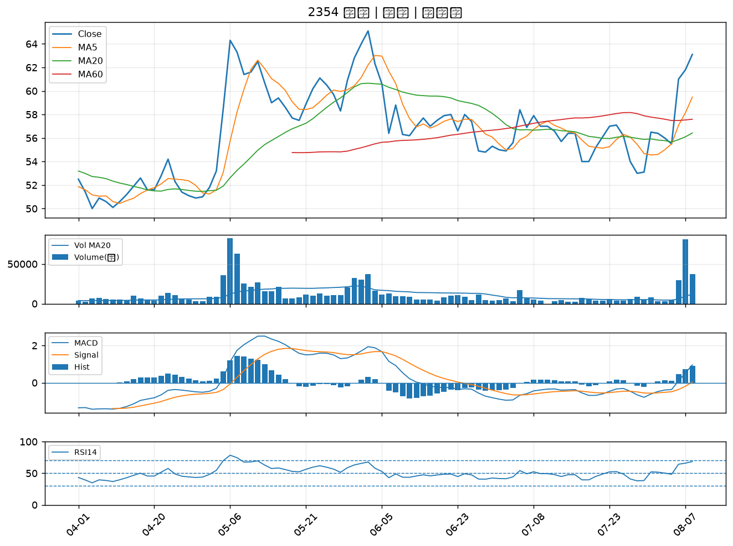
股票代號 | 股票名稱 | 市場 | 買進觀察分級 | 主力突破分數 | 圖表路徑
2002 | 中鋼 | 上市 | A級 | 5 | output/charts/20260810/2002_中鋼.png
3022 | 威強電 | 上市 | A級 | 4 | output/charts/20260810/3022_威強電.png
4123 | 晟德 | 上櫃 | A級 | 4 | output/charts/20260810/4123_晟德.png
4566 | 時碩工業 | 上市 | A級 | 4 | output/charts/20260810/4566_時碩工業.png
8050 | 廣積 | 上櫃 | A級 | 3 | output/charts/20260810/8050_廣積.png
6279 | 胡連 | 上櫃 | B級 | 7 | output/charts/20260810/6279_胡連.png
8436 | 大江 | 上櫃 | B級 | 7 | output/charts/20260810/8436_大江.png
2603 | 長榮 | 上市 | B級 | 6 | output/charts/20260810/2603_長榮.png
2031 | 新光鋼 | 上市 | B級 | 6 | output/charts/20260810/2031_新光鋼.png
1618 | 合機 | 上市 | B級 | 6 | output/charts/20260810/1618_合機.png
2030 | 彰源 | 上市 | B級 | 6 | output/charts/20260810/2030_彰源.png
2010 | 春源 | 上市 | B級 | 5 | output/charts/20260810/2010_春源.png
2397 | 友通 | 上市 | B級 | 5 | output/charts/20260810/2397_友通.png
9921 | 巨大 | 上市 | B級 | 5 | output/charts/20260810/9921_巨大.png
6206 | 飛捷 | 上市 | B級 | 4 | output/charts/20260810/6206_飛捷.png
3490 | 單井 | 上櫃 | B級 | 4 | output/charts/20260810/3490_單井.png
8454 | 富邦媒 | 上市 | B級 | 4 | output/charts/20260810/8454_富邦媒.png
2915 | 潤泰全 | 上市 | B級 | 3 | output/charts/20260810/2915_潤泰全.png
2609 | 陽明 | 上市 | B級 | 3 | output/charts/20260810/2609_陽明.png
2615 | 萬海 | 上市 | B級 | 3 | output/charts/20260810/2615_萬海.png
2301 | 光寶科 | 上市 | B級 | 3 | output/charts/20260810/2301_光寶科.png
3702 | 大聯大 | 上市 | B級 | 3 | output/charts/20260810/3702_大聯大.png
6533 | 晶心科 | 上市 | B級 | 3 | output/charts/20260810/6533_晶心科.png
2605 | 新興 | 上市 | B級 | 2 | output/charts/20260810/2605_新興.png
4971 | IET-KY | 上櫃 | B級 | 2 | output/charts/20260810/4971_IET-KY.png
3036 | 文曄 | 上市 | B級 | 2 | output/charts/20260810/3036_文曄.png
2049 | 上銀 | 上市 | B級 | 2 | output/charts/20260810/2049_上銀.png
4903 | 聯光通 | 上櫃 | B級 | 2 | output/charts/20260810/4903_聯光通.png
2027 | 大成鋼 | 上市 | B級 | 2 | output/charts/20260810/2027_大成鋼.png
2354 | 鴻準 | 上市 | B級 | 1 | output/charts/20260810/2354_鴻準.png

2002 中鋼｜A級
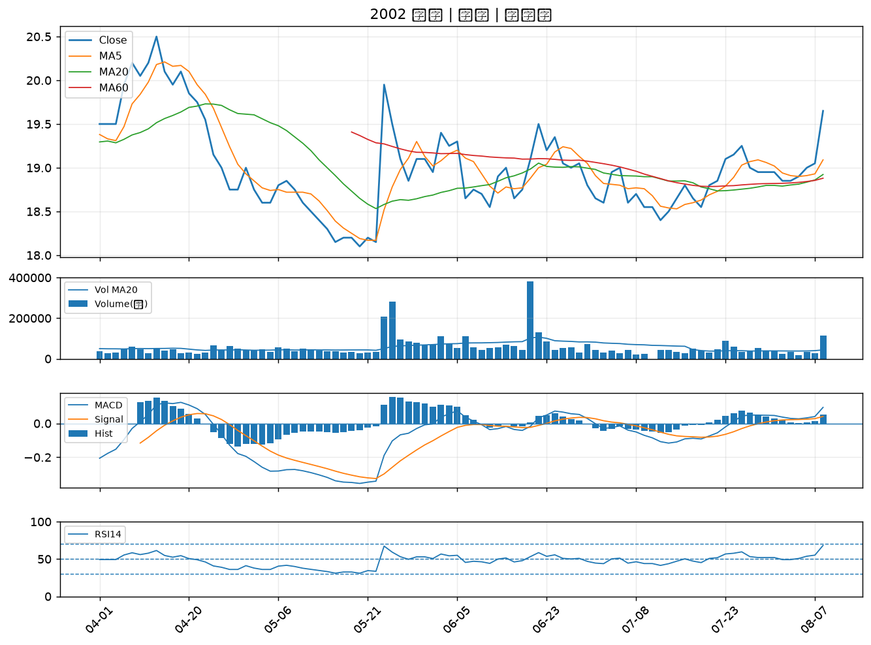

3022 威強電｜A級
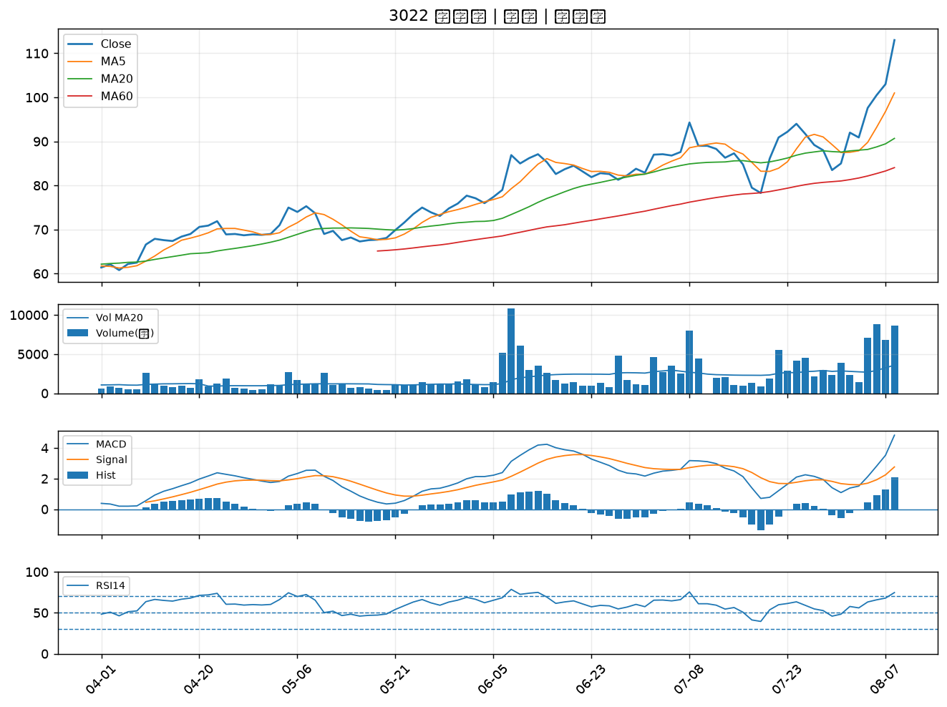

4123 晟德｜A級
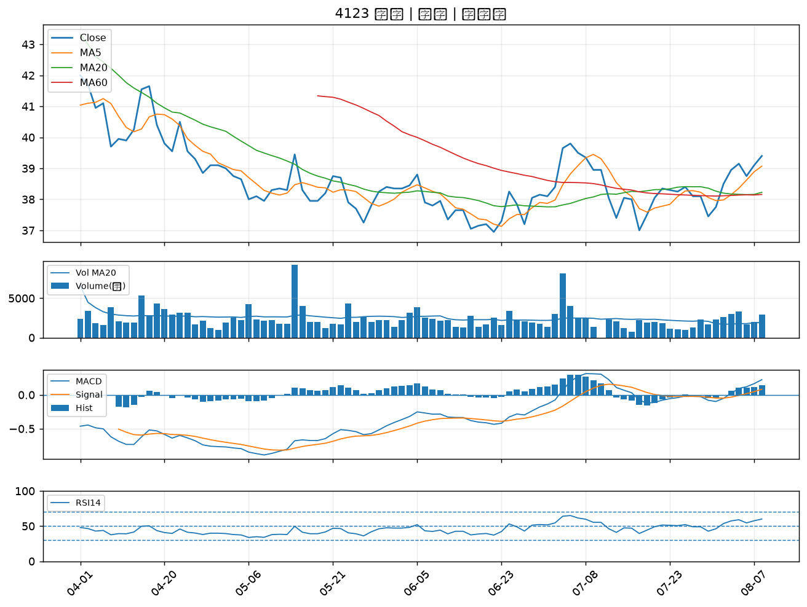

4566 時碩工業｜A級
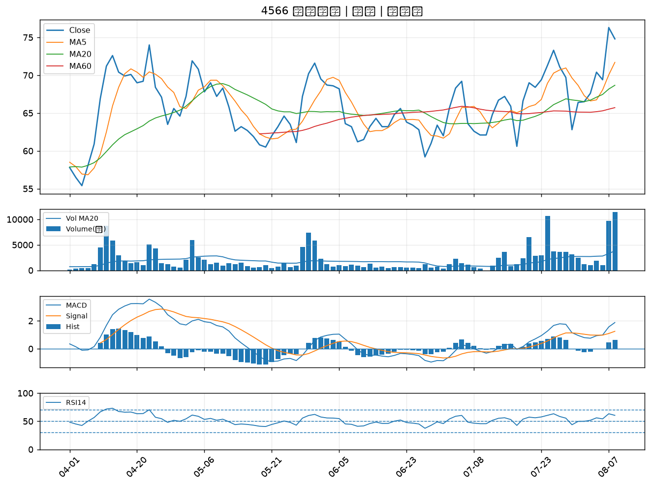

8050 廣積｜A級
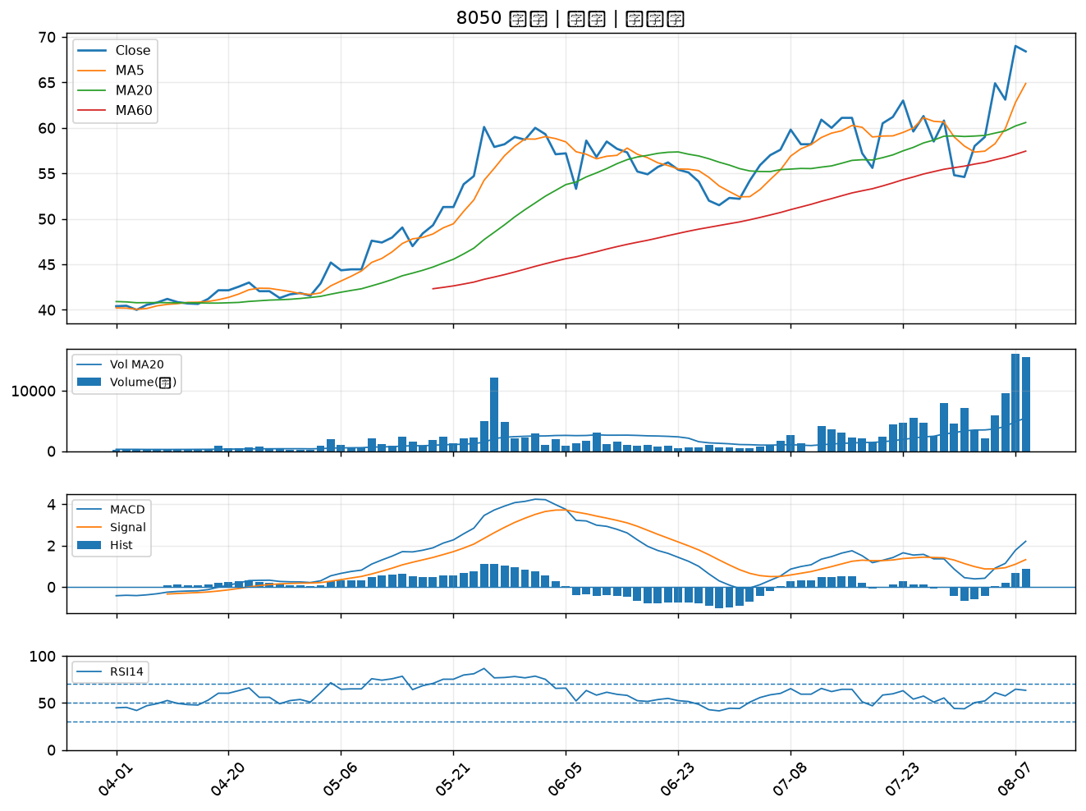

6279 胡連｜B級
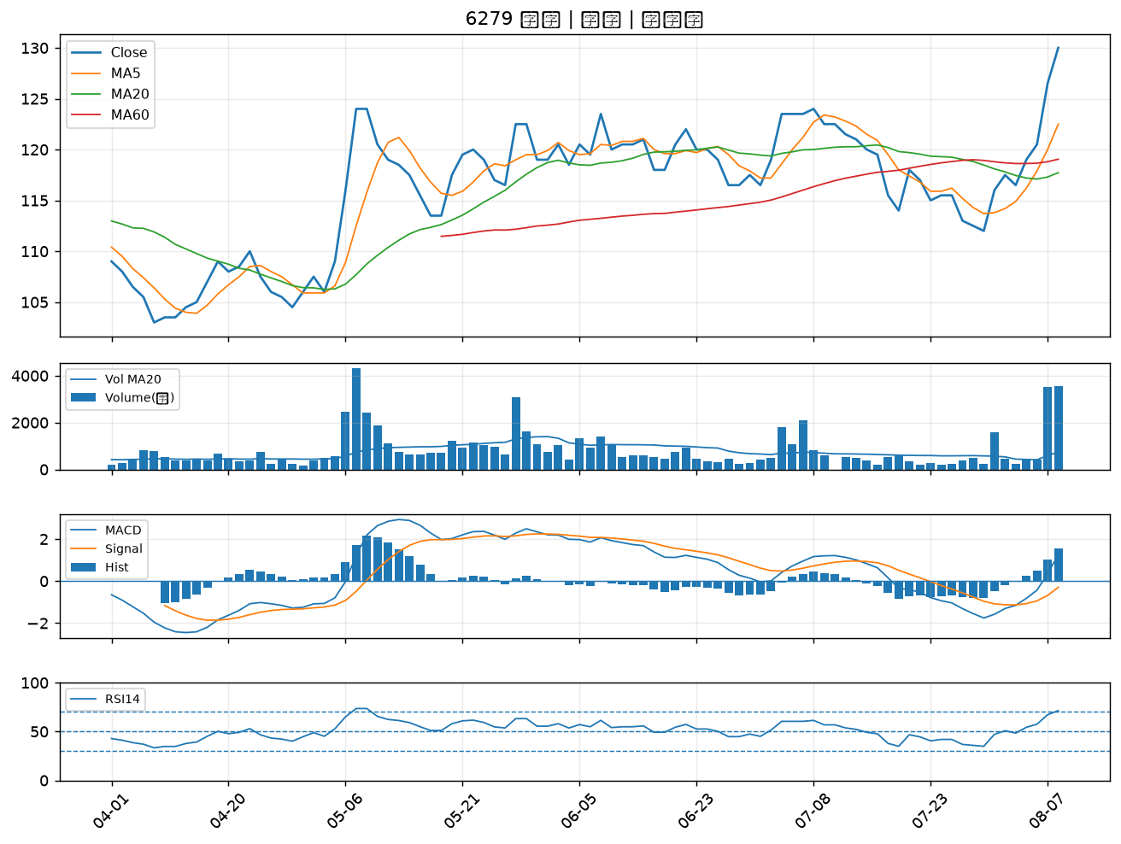

8436 大江｜B級
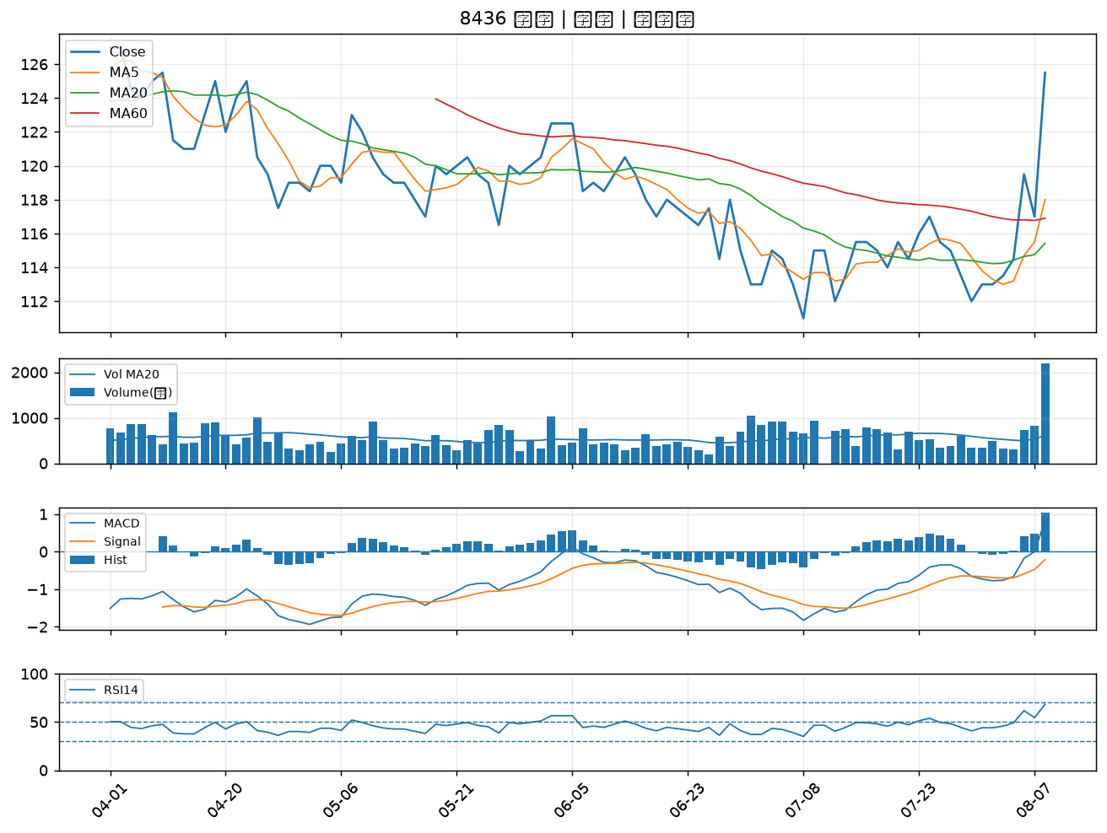

2603 長榮｜B級
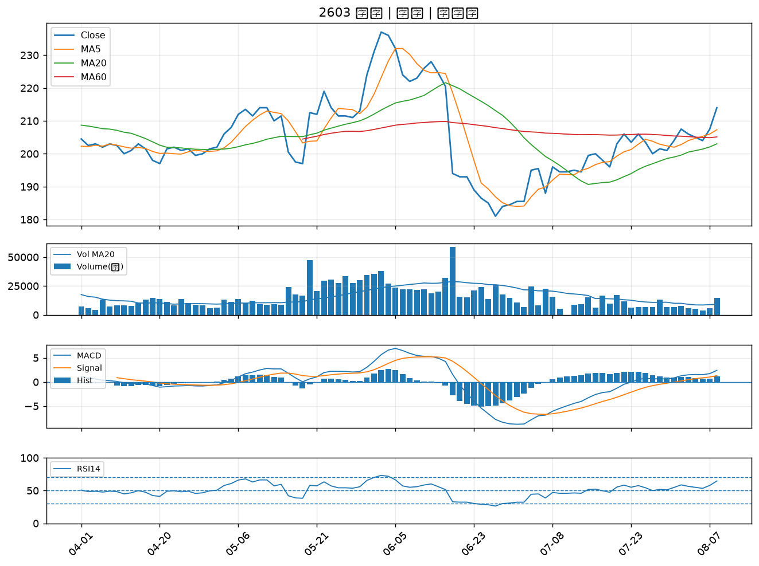

2031 新光鋼｜B級
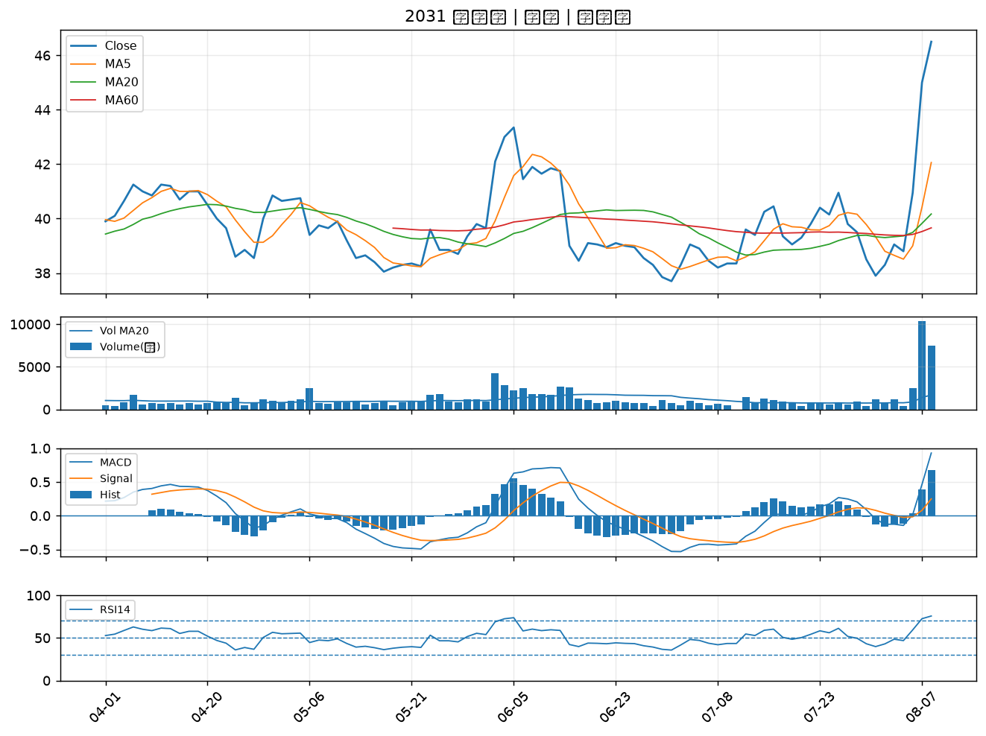

1618 合機｜B級
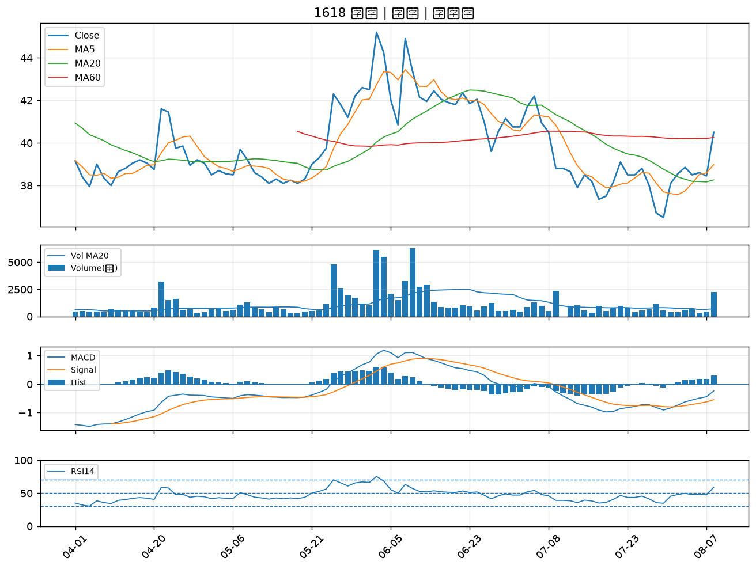

2030 彰源｜B級
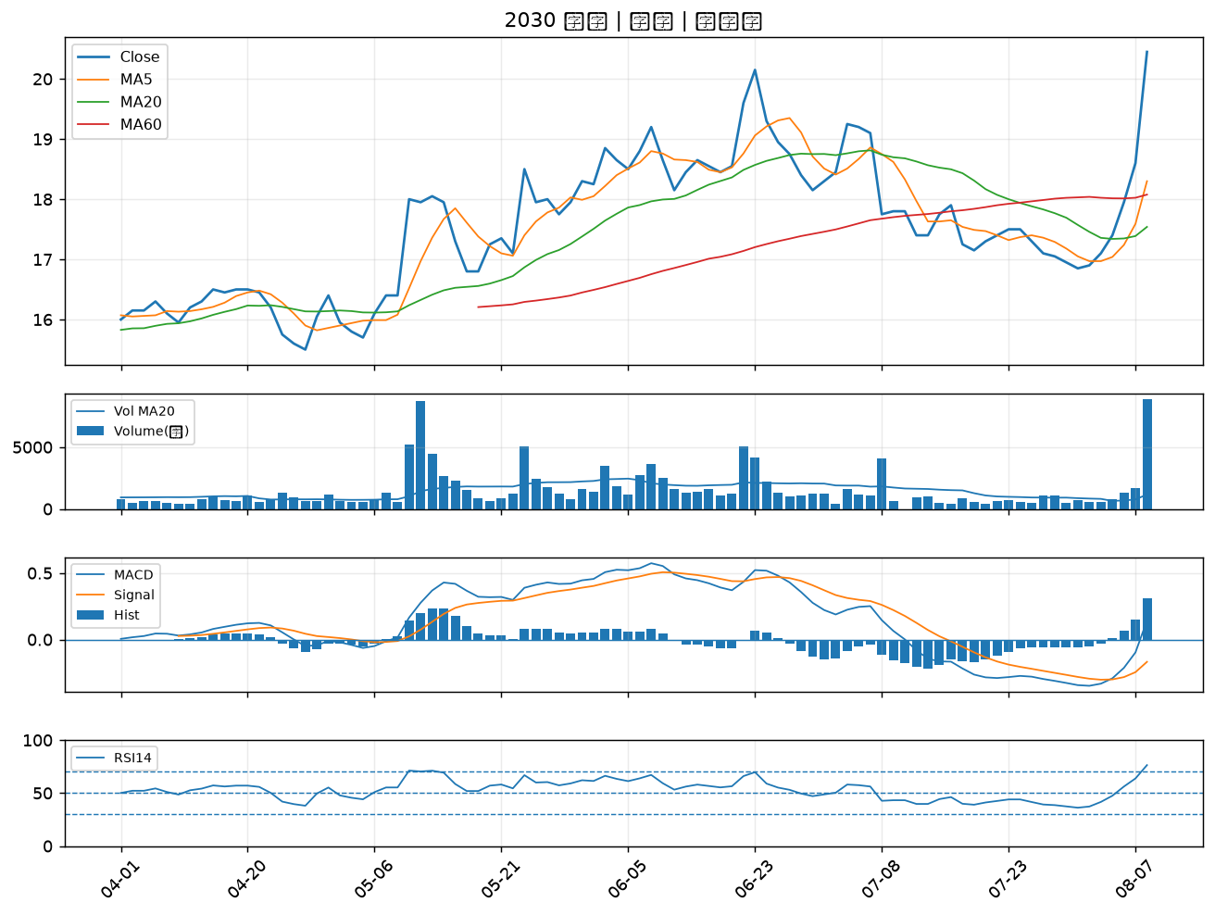

2010 春源｜B級
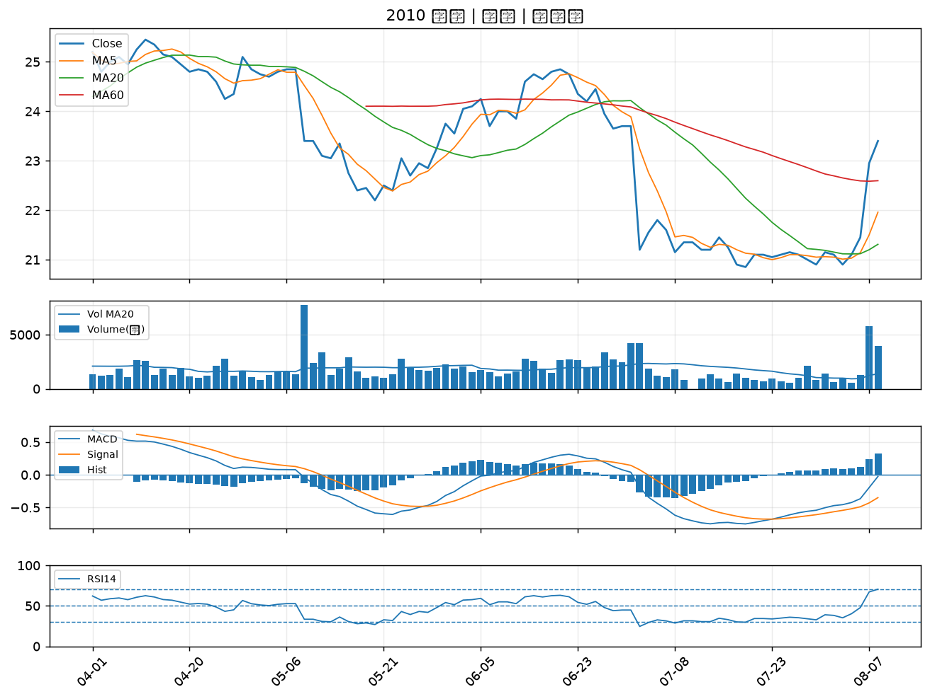

2397 友通｜B級
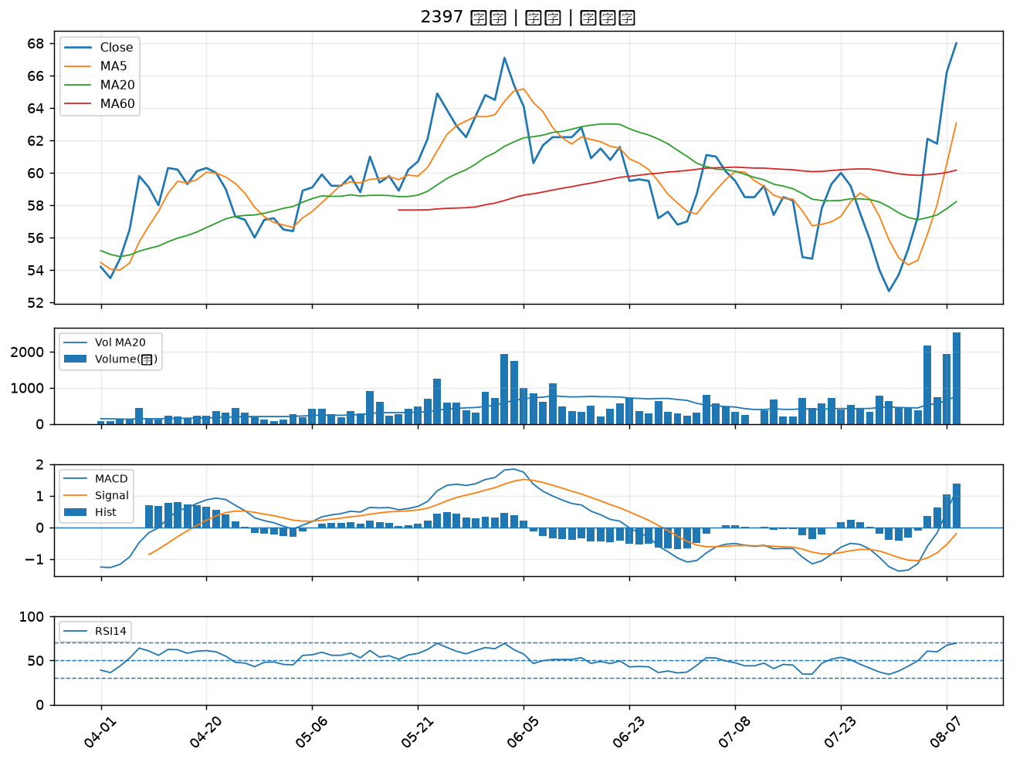

9921 巨大｜B級
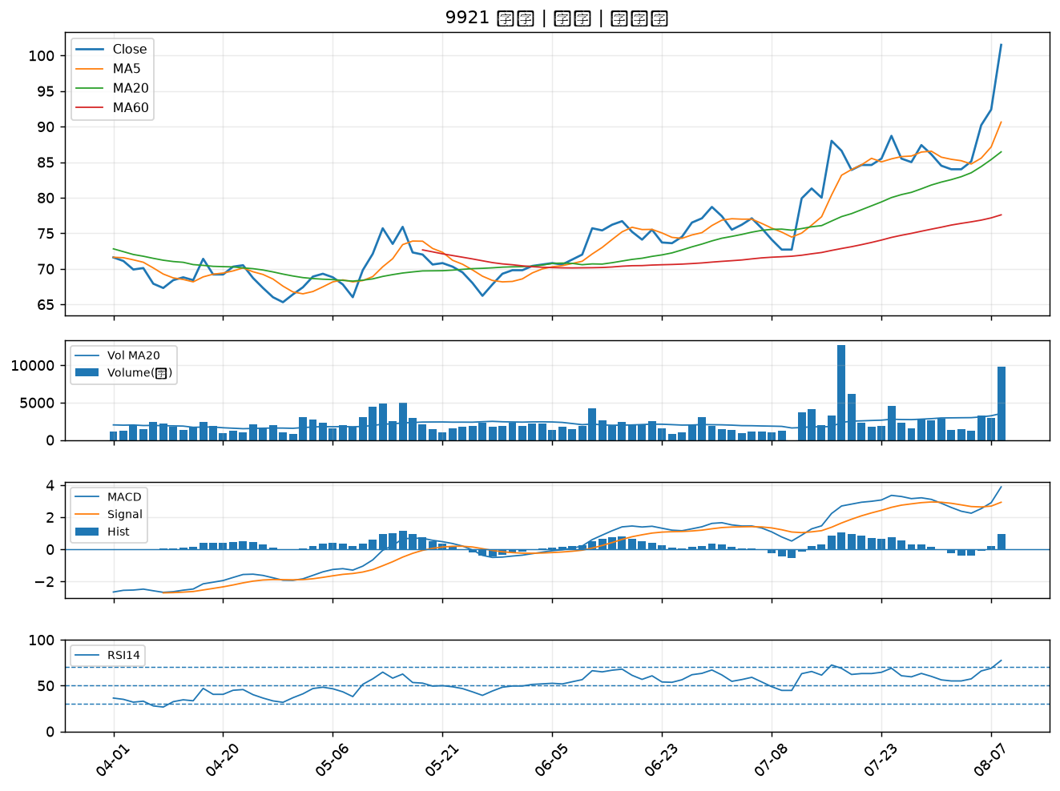

6206 飛捷｜B級
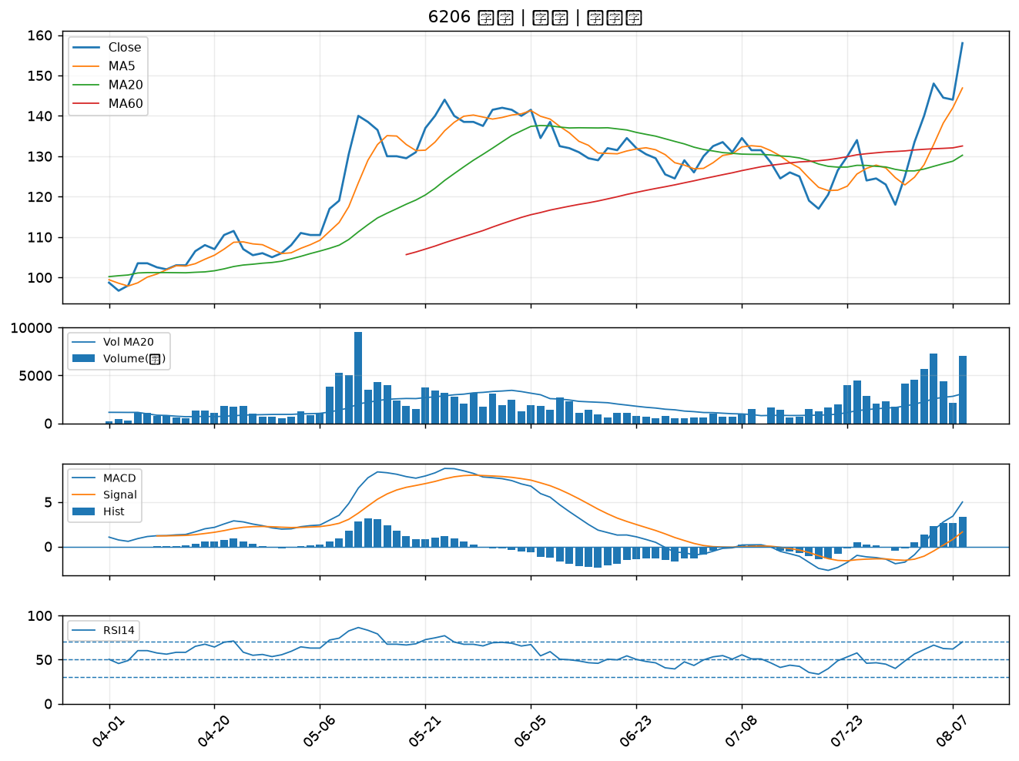

3490 單井｜B級
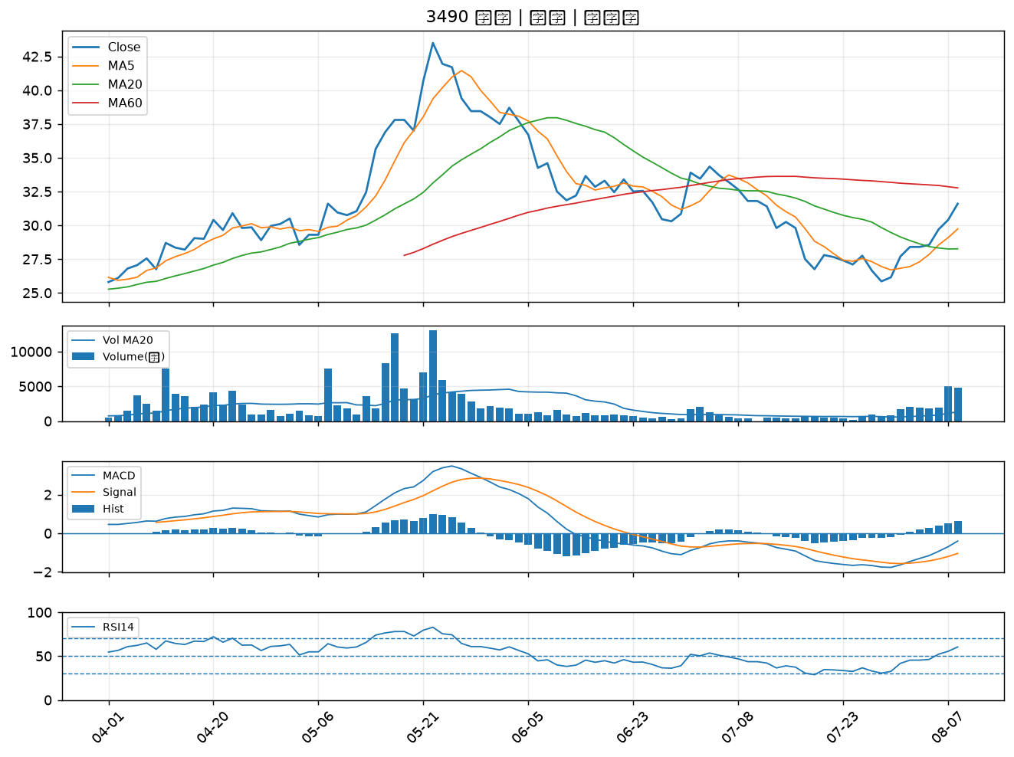

8454 富邦媒｜B級
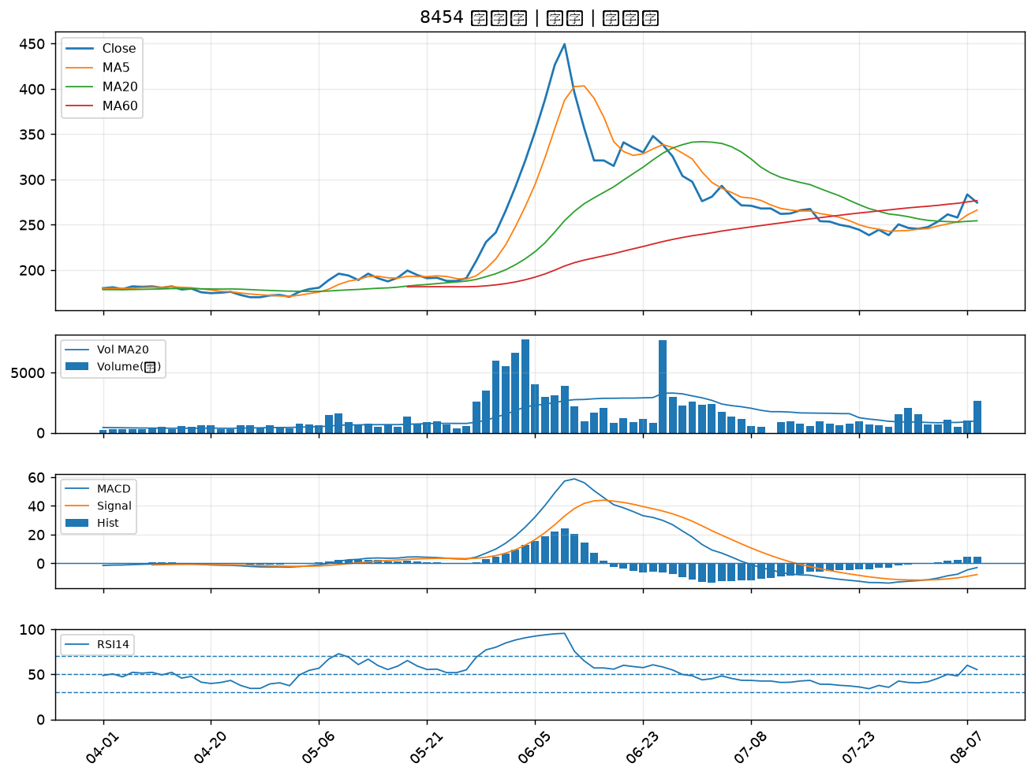

2915 潤泰全｜B級
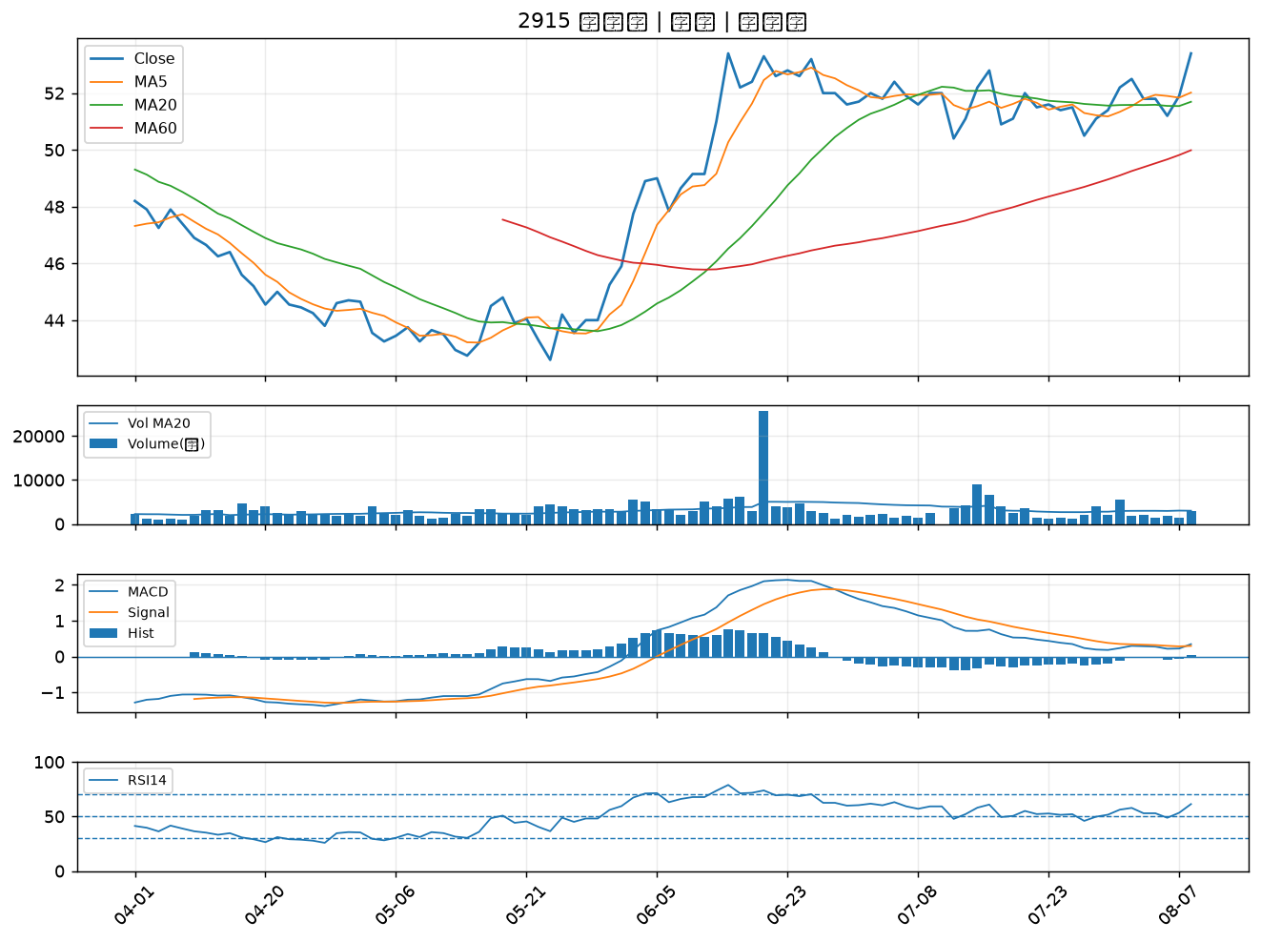

2609 陽明｜B級
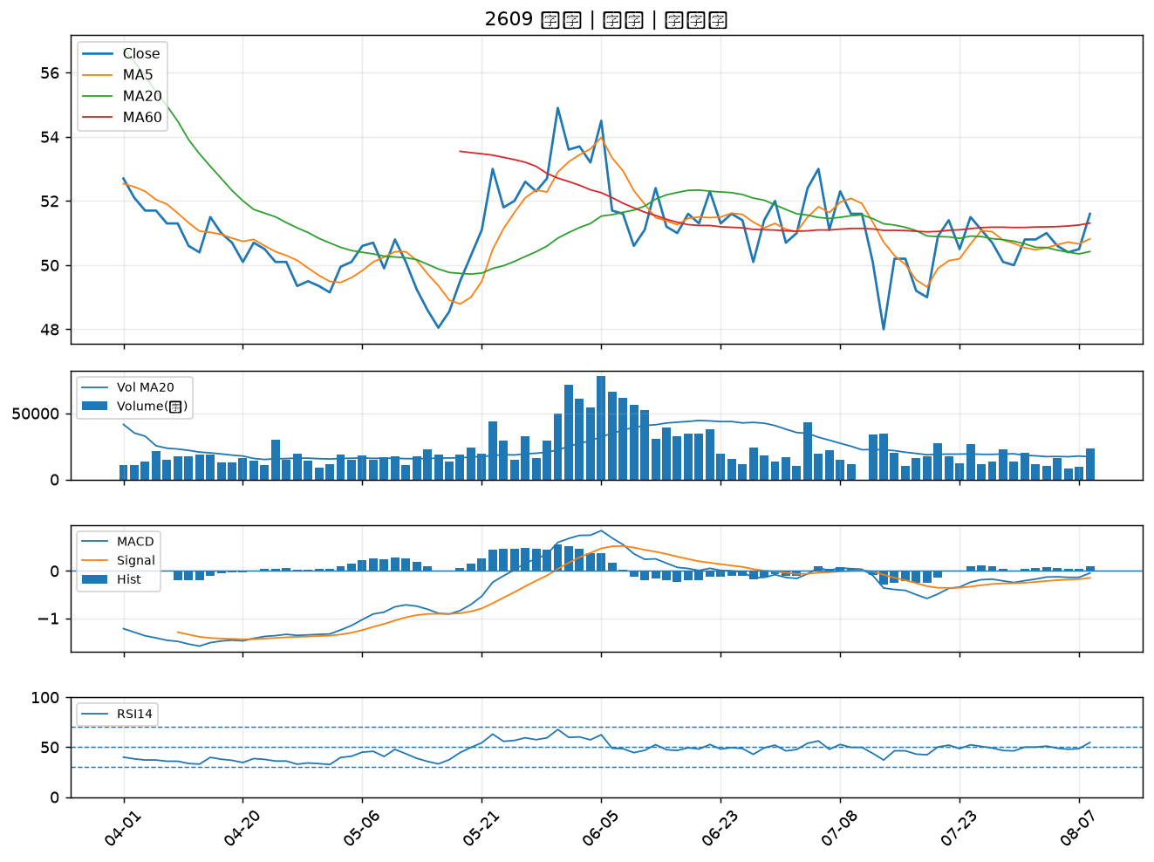

2615 萬海｜B級
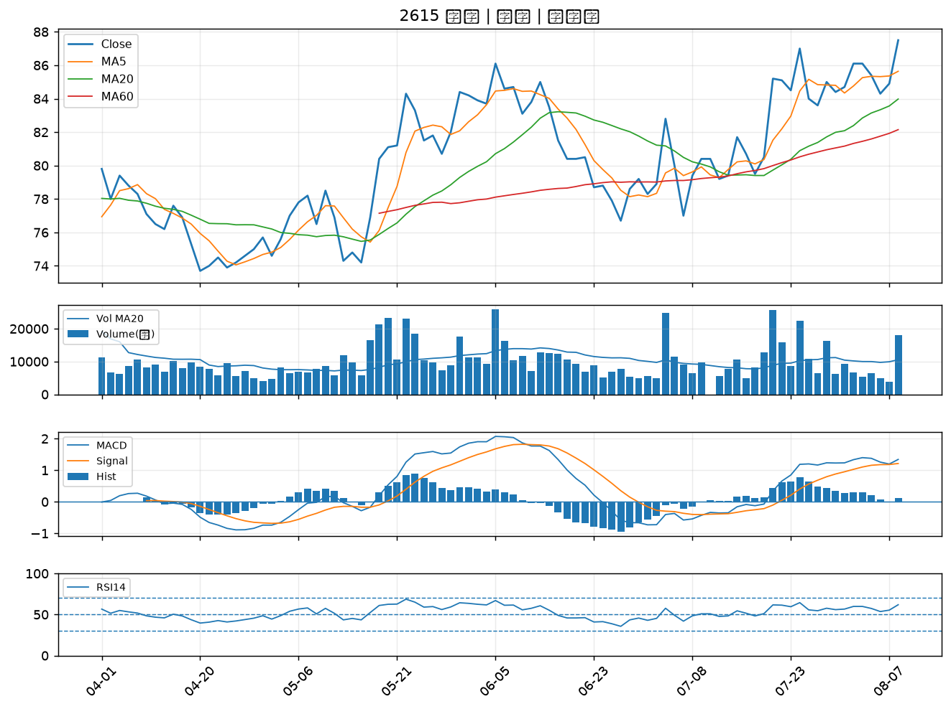

2301 光寶科｜B級
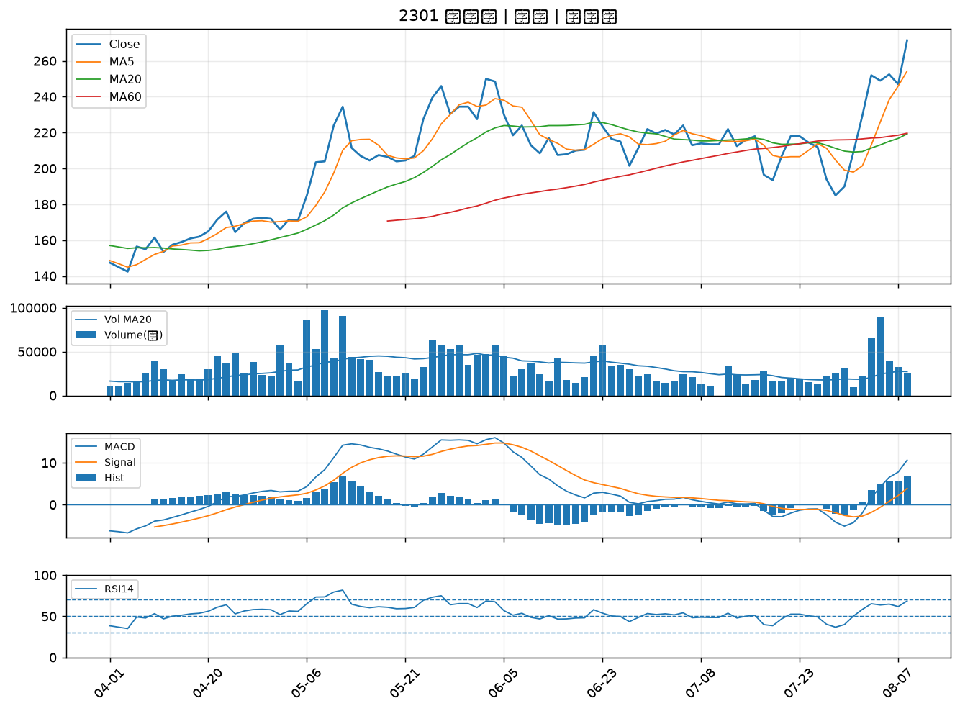

3702 大聯大｜B級
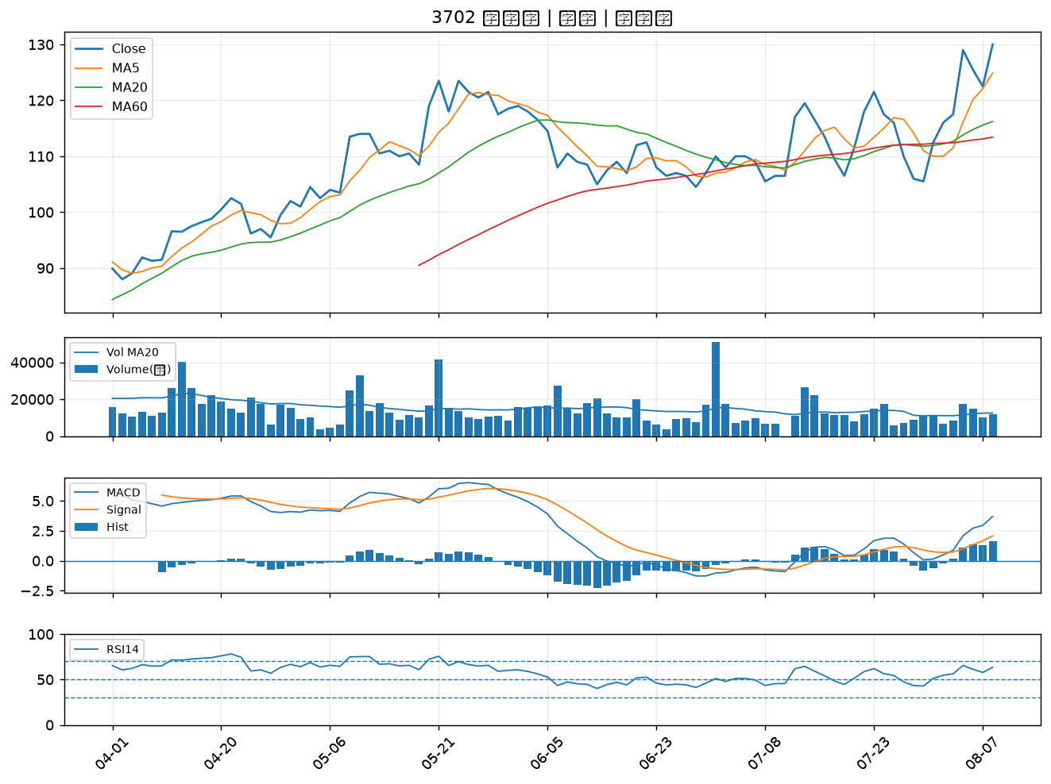

6533 晶心科｜B級
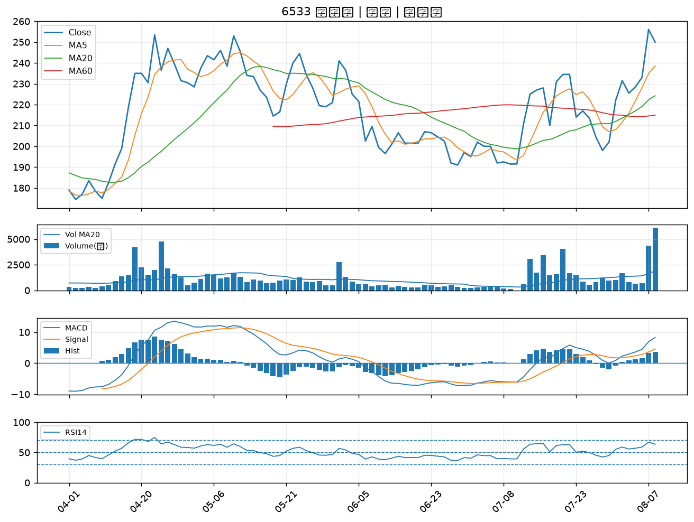

2605 新興｜B級
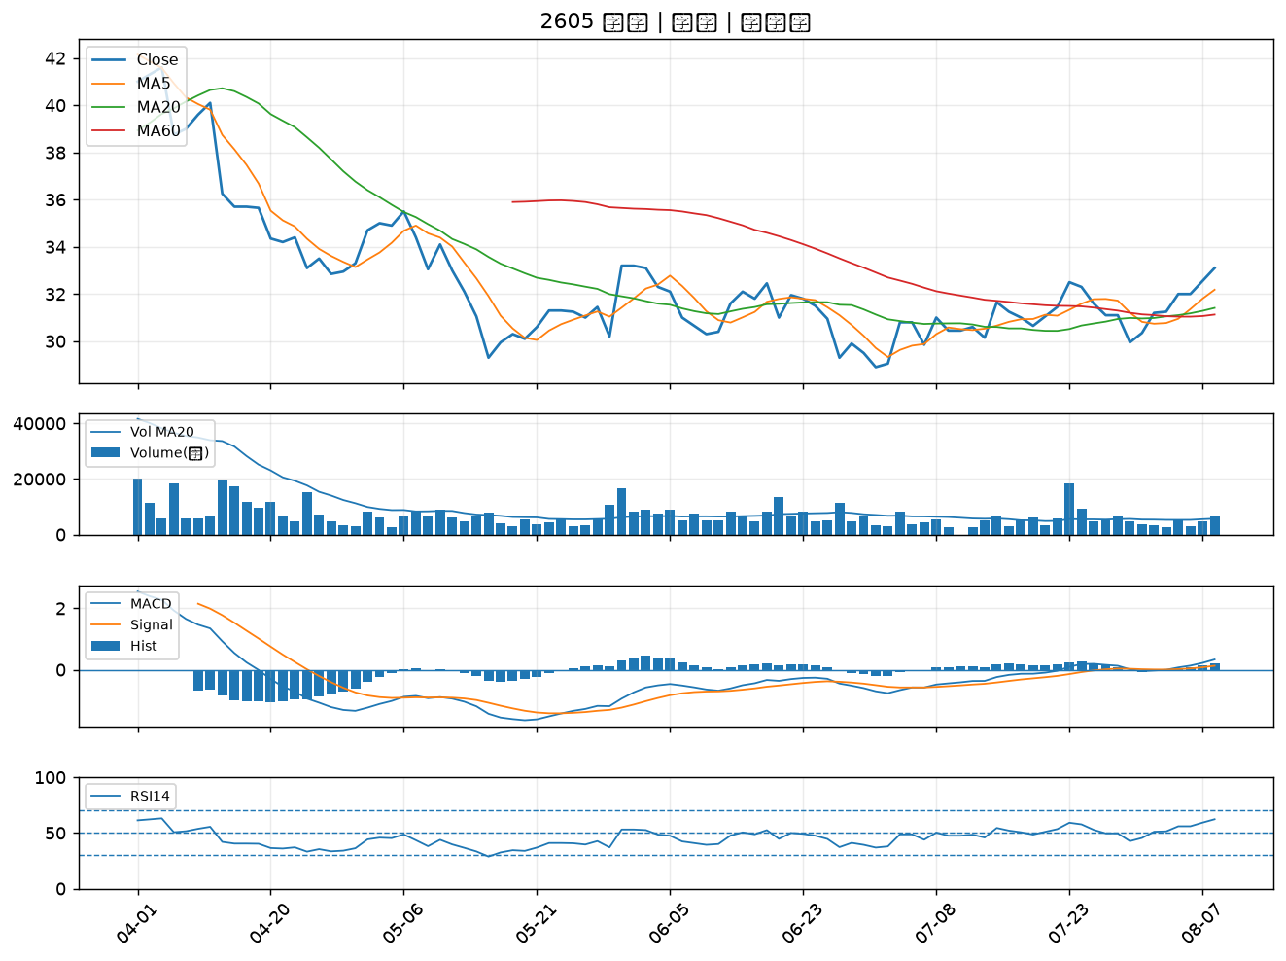

4971 IET-KY｜B級
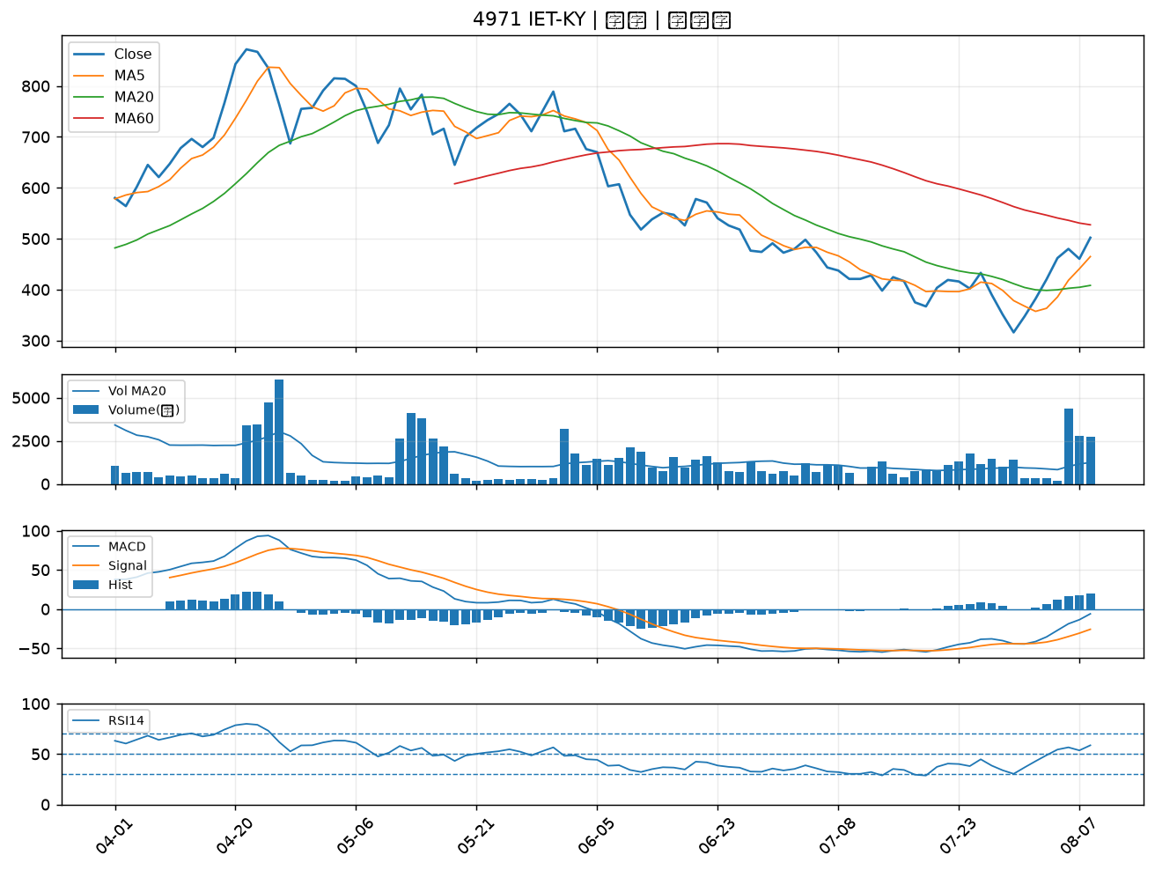

3036 文曄｜B級
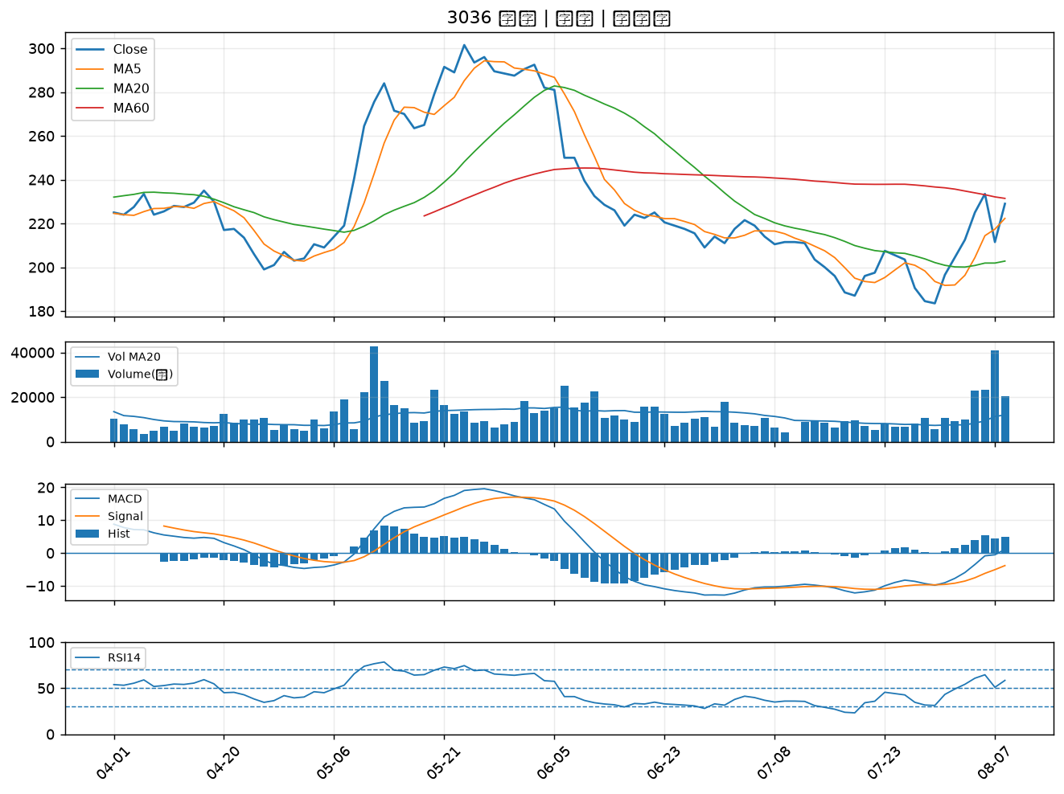

2049 上銀｜B級
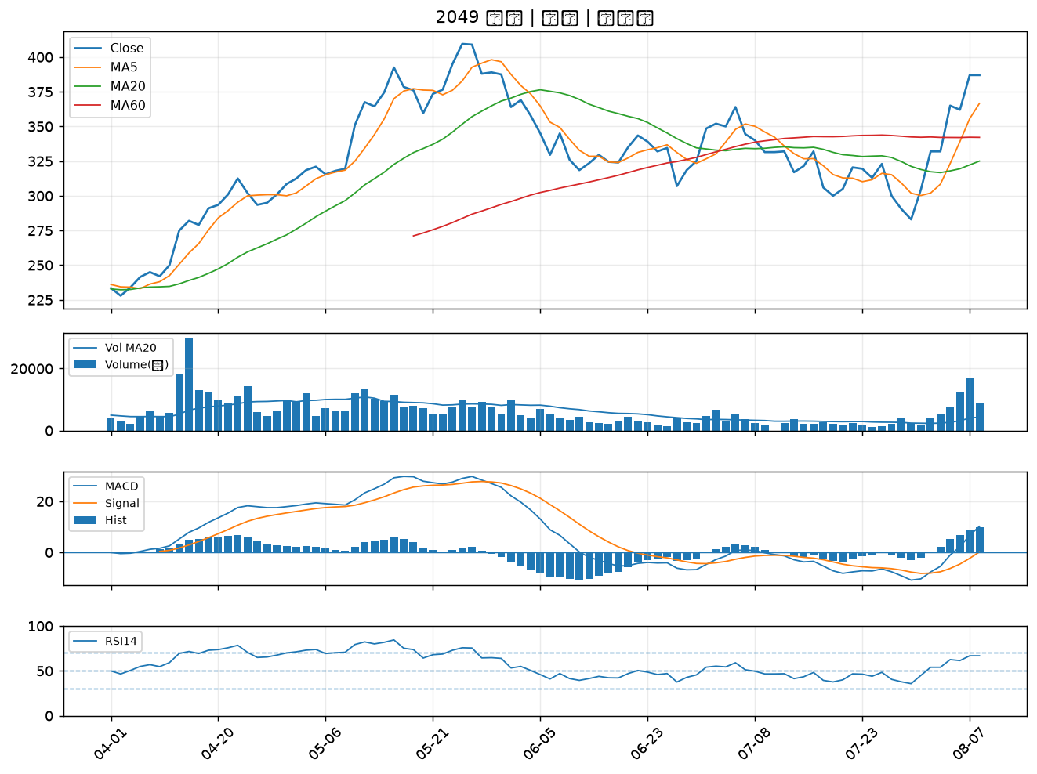

4903 聯光通｜B級
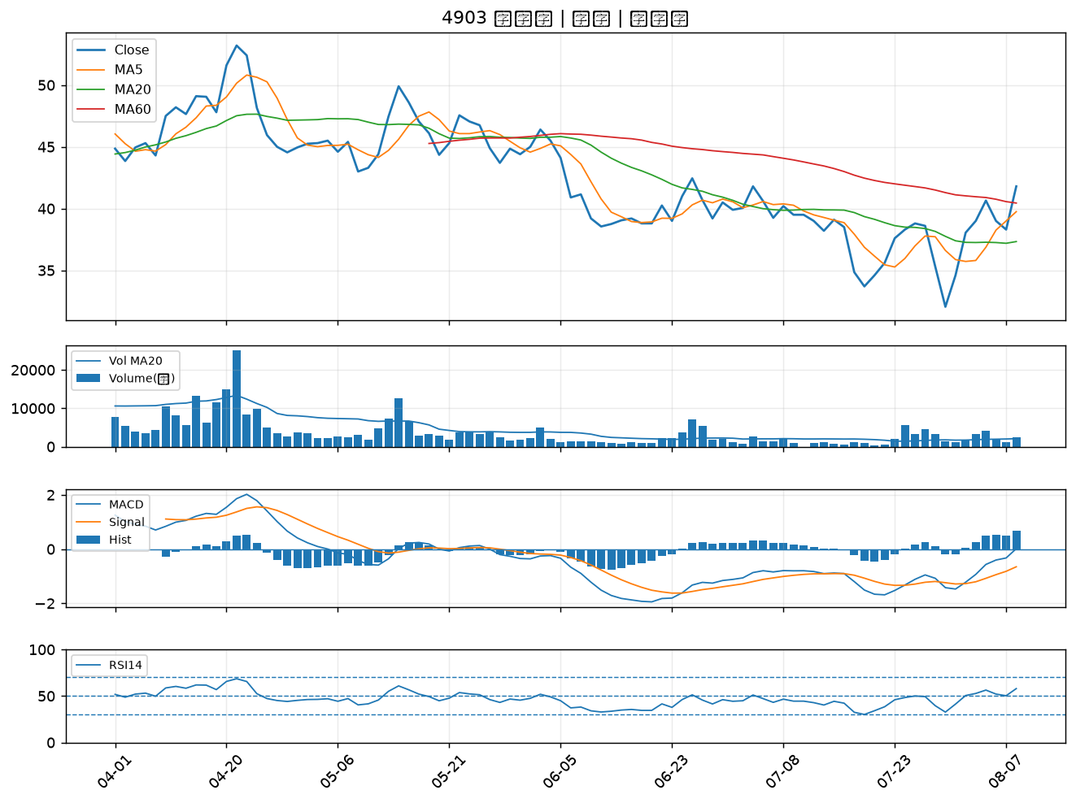

2027 大成鋼｜B級
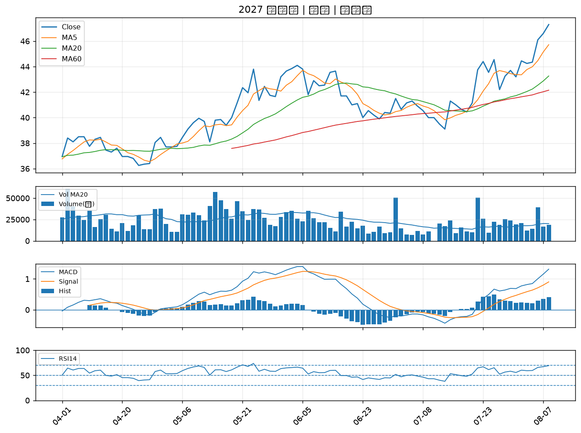

2354 鴻準｜B級

